研磨一
 | 阶段 | 内容 | 备注
 | 前清场 | 确认设备台面、内部无上批遗留产品； 确认上一批产品工序转移单已转移；确认本批产品实物与工序转移产品信息一致
 | 进站
× | 物料一致确认
× | 首件确认
× | 数据采集
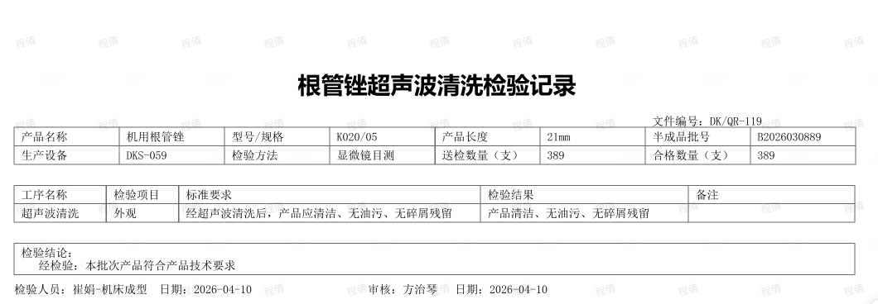
 | 自检 | 检验项：尺寸、外观 具体内容如截图所示(目前使用） | 1.现场QC检验，先进行报工完工数量QA检验完成同步合格数量，这个检验要能单独的形成一个《机床成型的检验记录》《超声波清洗检验记录》，记录也要能关联到检测设备的信息 | 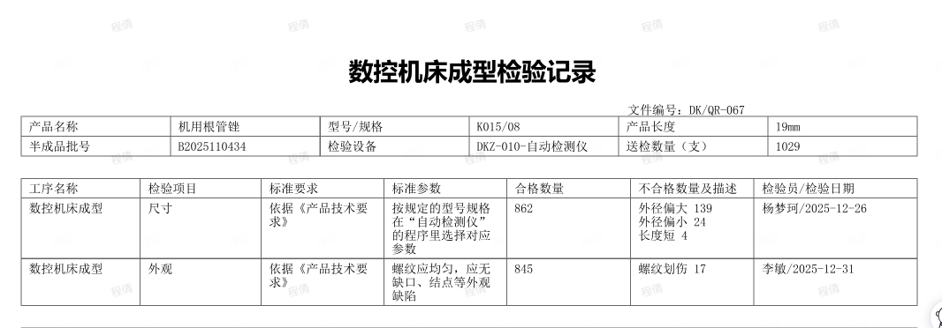
 | 后清场 | 清理工作台和设备台面的本批次产品，确认无残留；核对产品实物与工序转移单产品信息一致后，将产品与工序转移单按流程转移到下道工序
 | 报工 | 生产日期、工艺参数、生产人员、设备、数量
 | 出站

清洗、清洗二
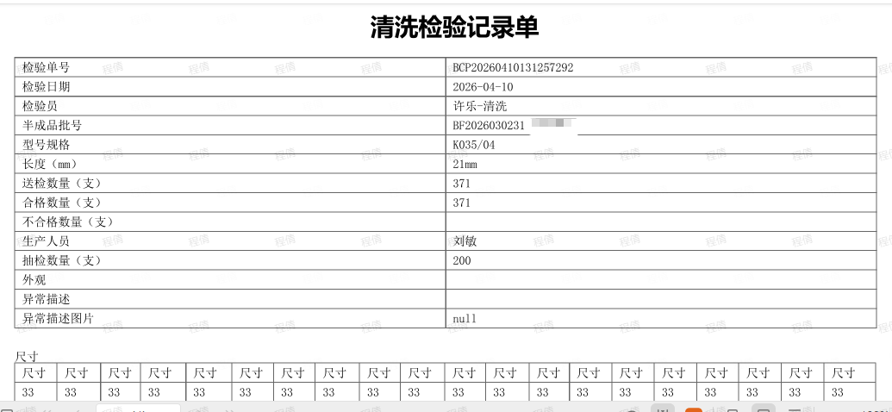
 | 阶段 | 内容 | 备注
 | 前清场 | 确认工作台和设备台面无上批遗留产品； 确认上一批产品工序转移单已转移；确认本批产品实物与工序转移产品信息一致
 | 进站
× | 物料一致确认
× | 首件确认
× | 数据采集
 | 自检 | 检验项：尺寸、外观 关联所使用的检验设备 具体检验内容如截图 | 1.现场QC检验，先进行报工完工数量QA检验完成同步合格数量 2.此检验记录不体现在批记录中
 | 后清场 | 清理工作台和设备台面的本批次产品，确认无残留；核对产品实物与工序转移单产品信息一致后，将产品与工序转移单按流程转移到下道工序
 | 报工 | 生产日期、工艺参数、生产人员、设备、数量
 | 出站

半成品入库
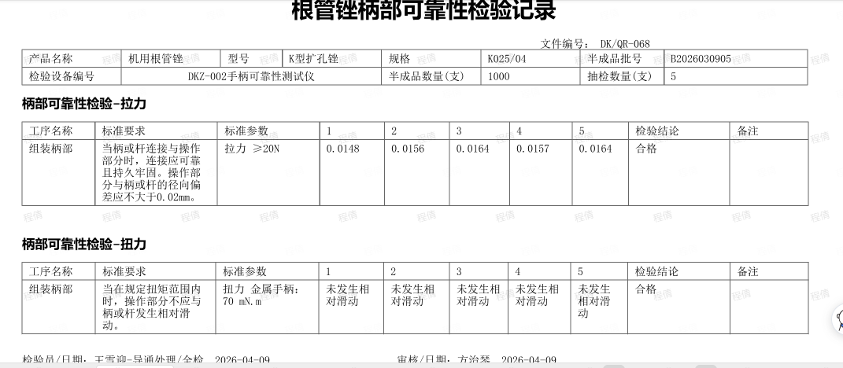
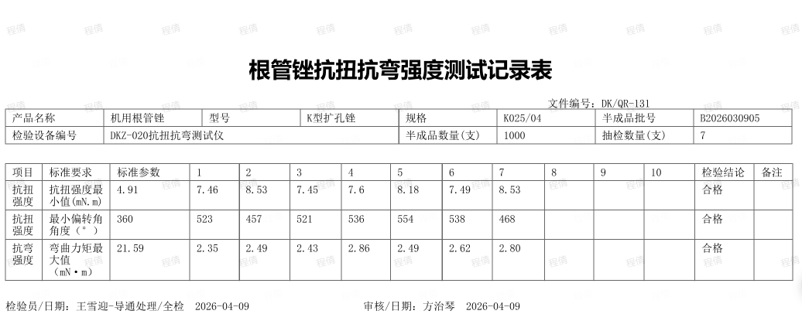
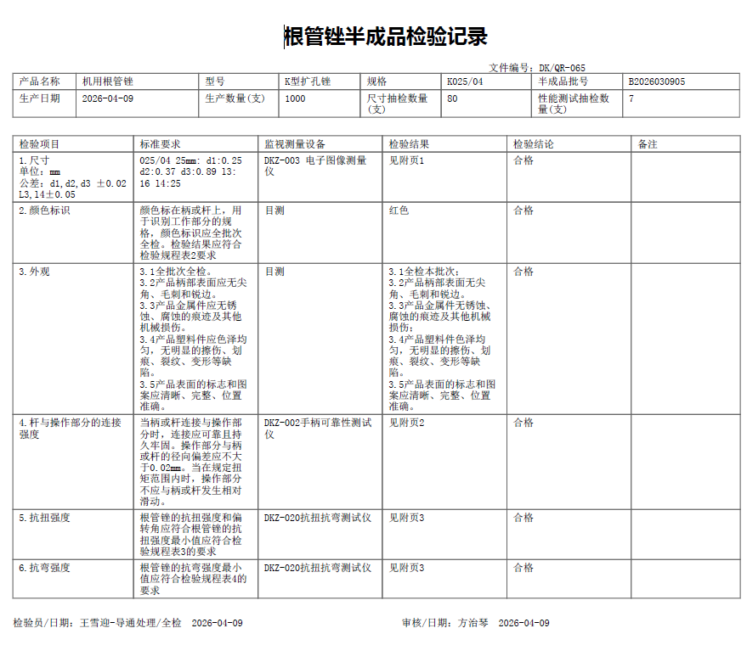
 | 阶段 | 内容 | 备注
× | 前清场
× | 进站
× | 物料一致确认
× | 首件确认
× | 数据采集
 | 自检 | 1.在完成了所有工序入库之前，由现场QC进行每批次抽检，需要形成《半成品检验记录》体系检测设备信息 2.检验项：尺寸、颜色标识、外观、杆与操作部分的连接强度、抗扭强度、抗弯强度具体检验内容如截图可以帮着三张合为一张填写 | 现场QC检验
× | 后清场
 | 报工 | 生产日期、工艺参数、生产人员、设备、数量
 | 出站

